Hoja 1
Nombre emisora | Frecuencia operación [MHz] | Ancho de banda señal recibida [kHz] | señal L+R (SI/NO) | Pilot (SI/NO) | Señal L-R (SI/NO) | señal RBDS (SI/NO) | Emisora registrada | Imagen de evidencia
W RADIO | 90.7 | 200 | si | si | si | si | si | 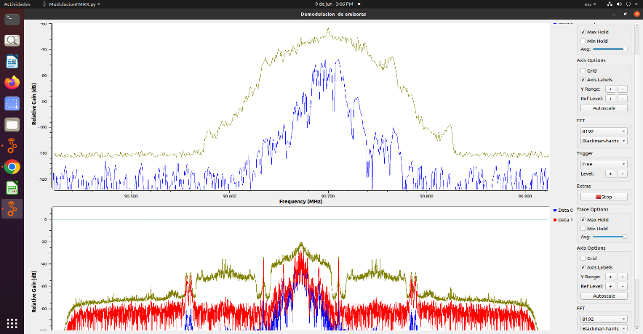
EMISORA DE INTERÉS PÚBLICO EN BUCARAMANGA | 91.7 | 200 | si | si | si | no | si | 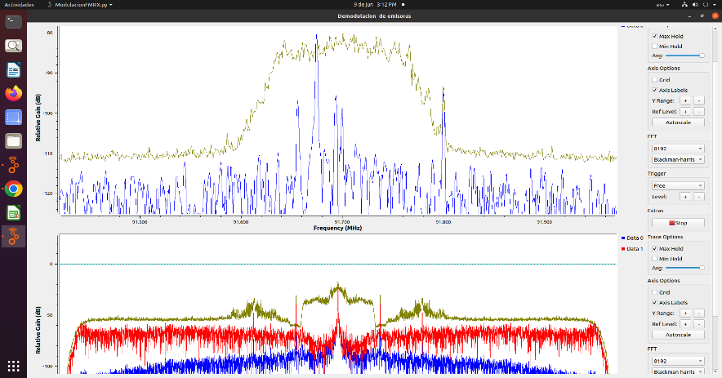
RADIONICA | 92.3 | 160 | si | si | no | no | si | 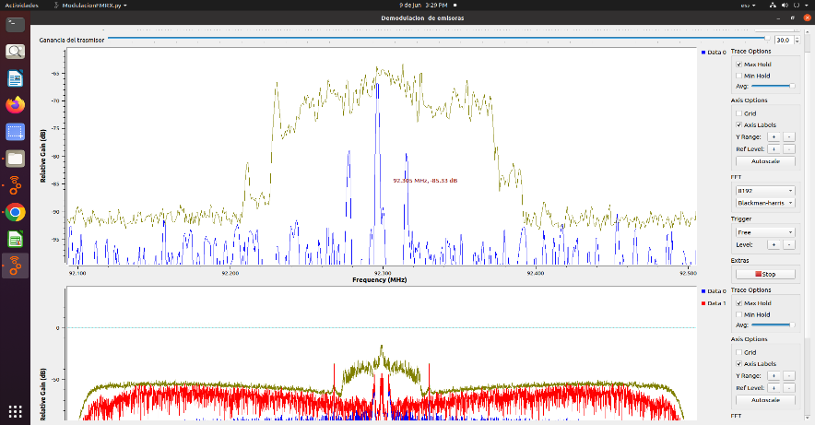
COLOMBIA ESTEREO | 92.9 | 300 | si | si | no | no | si | 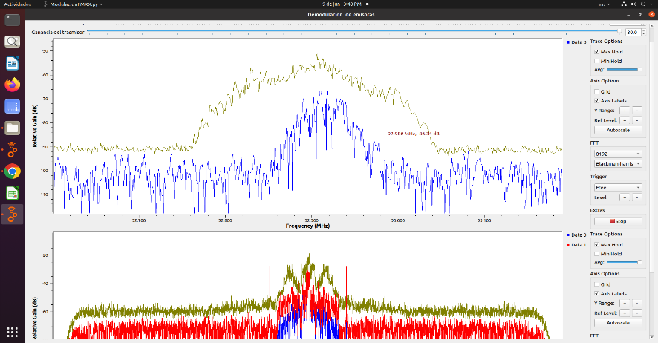
EMISORA COMUNITARIA LA BRUJULA | 93.4 | 200 | si | si | si | si | si | 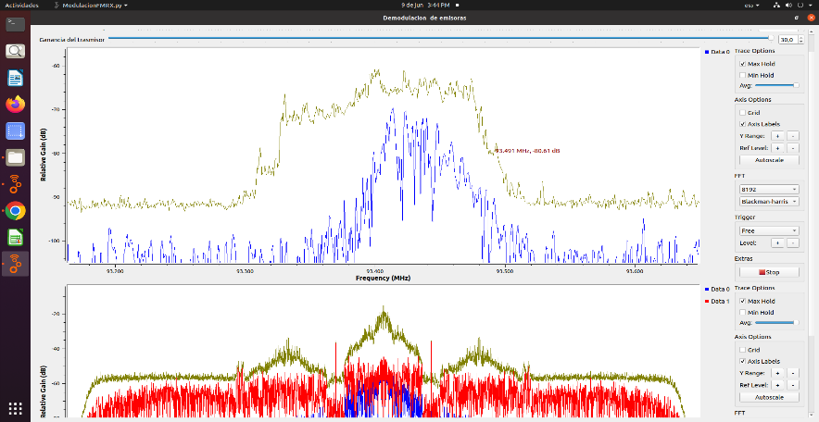
TROPICANA | 95.7 | 200 | si | si | si | si | si | 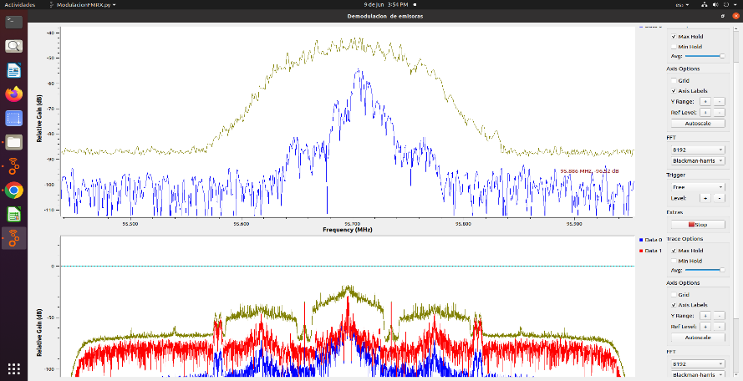
SANTO TOMAS ESTEREO | 95.2 | 200 | si | si | si | si | si | 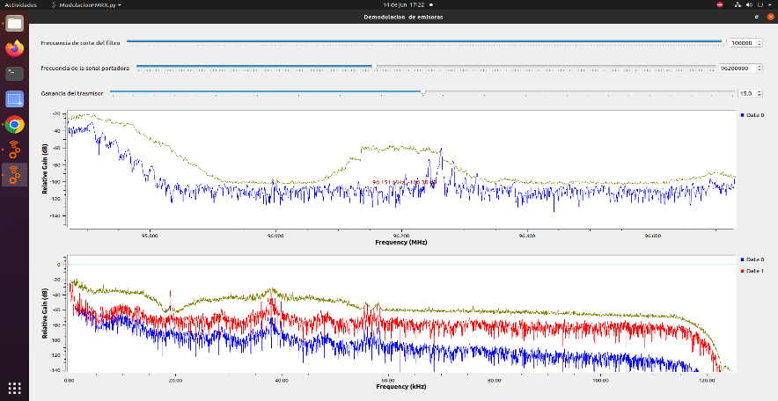
UIS | 96.9 | 200 | si | si | si | no | no | 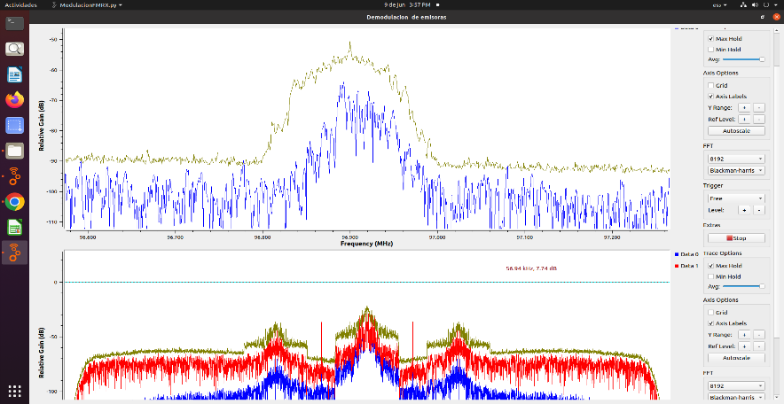
RADIO OLIMPICA F.M ESTEREO | 97.7 | 200 | si | si | no | no | si | 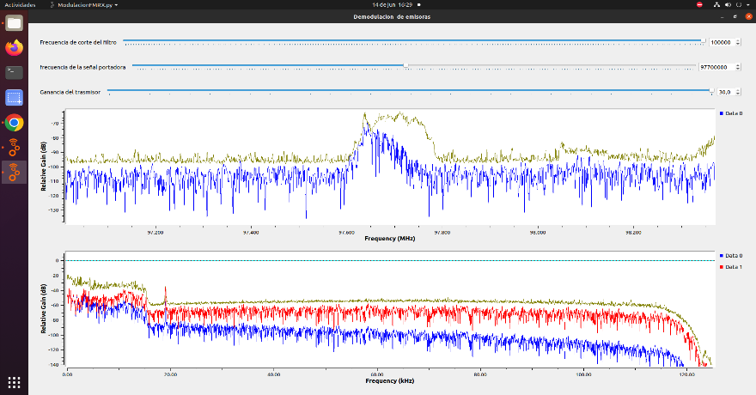
LA INOLVIDABLE | 98.5 | 250 | si | si | si | si | no | 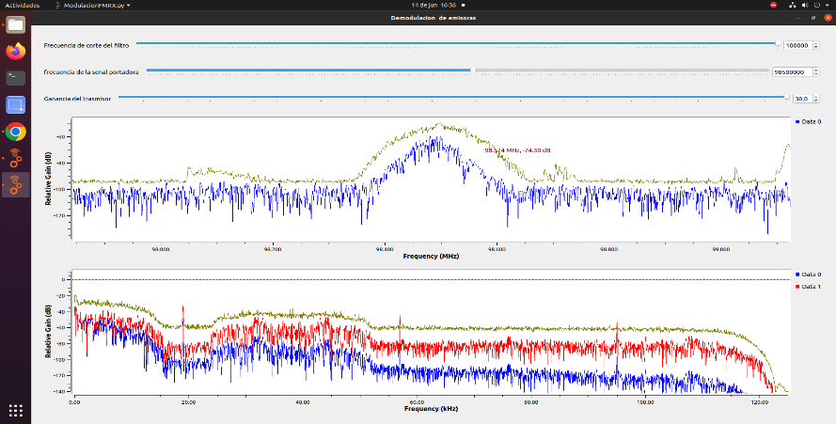
CARACOL | 99.2 | 200 | si | no | no | no | si | 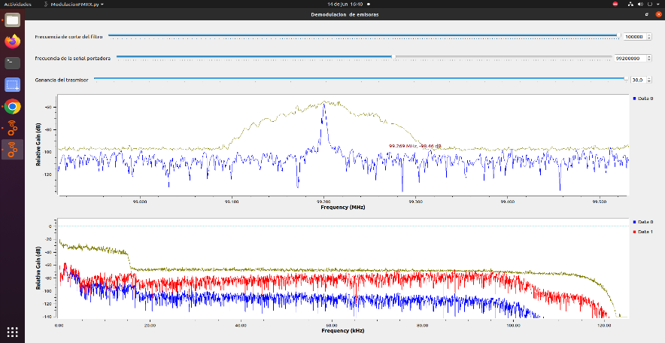
LA FM | 99.7 | 300 | si | si | si | no | si | 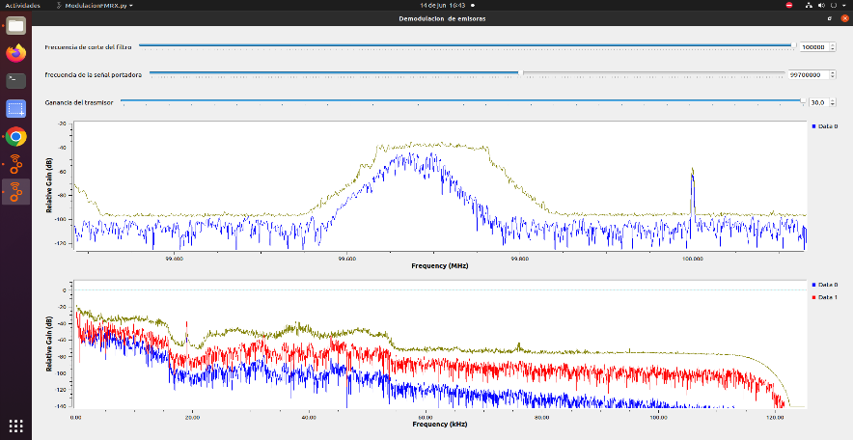
EMISORA DE INTERÉS PÚBLICO LA CULTURAL | 100.7 | 200 | si | si | si | no | si | 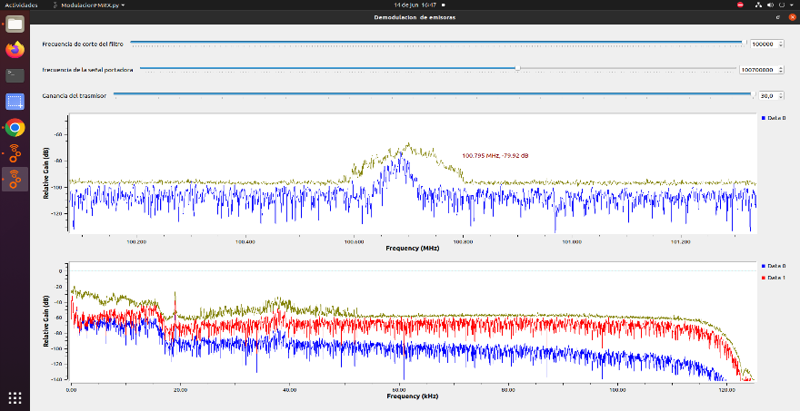
UTS - Tu radio stereo | 101.7 | 200 | si | si | si | no | si | 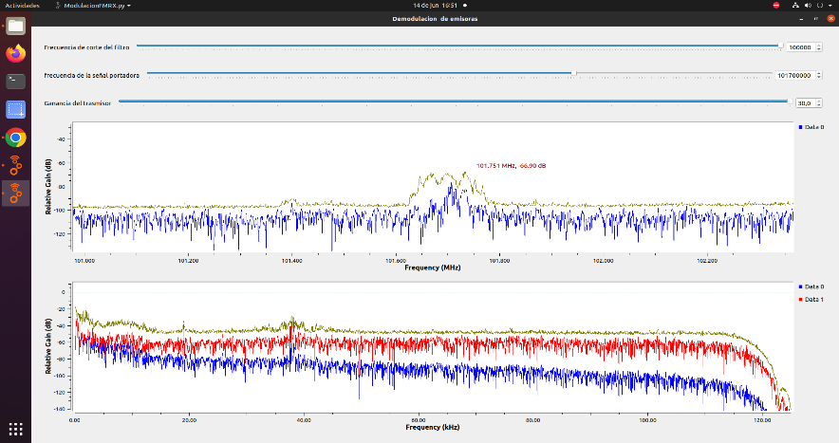
LA MEGA ESTEREO | 102.5 | 200 | si | si | si | no | si | 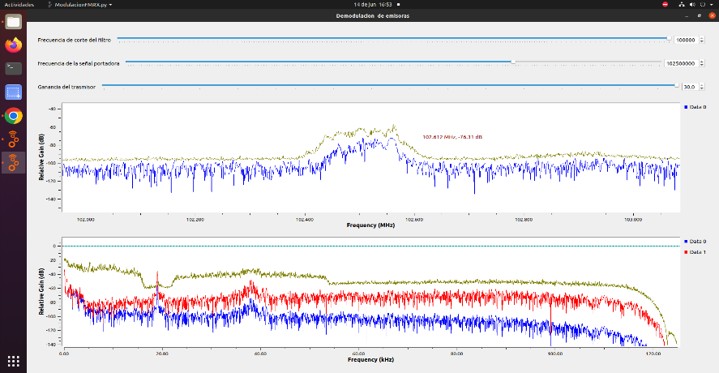
El SOL | 103.7 | 250 | si | si | si | no | no | 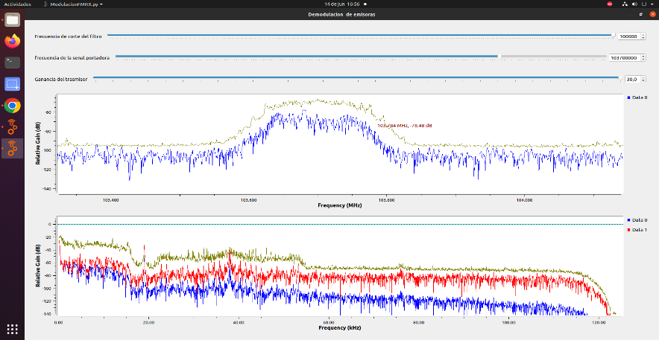
BÉSAME | 104.7 | 200 | si | si | si | si | si | 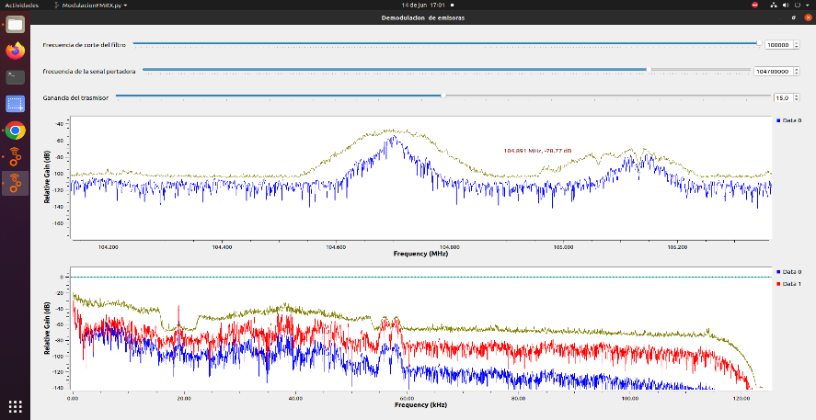
EMISORA DE COMUNITARIA LA GUAPACHOZA | 105.1 | 200 | si | si | si | no | si | 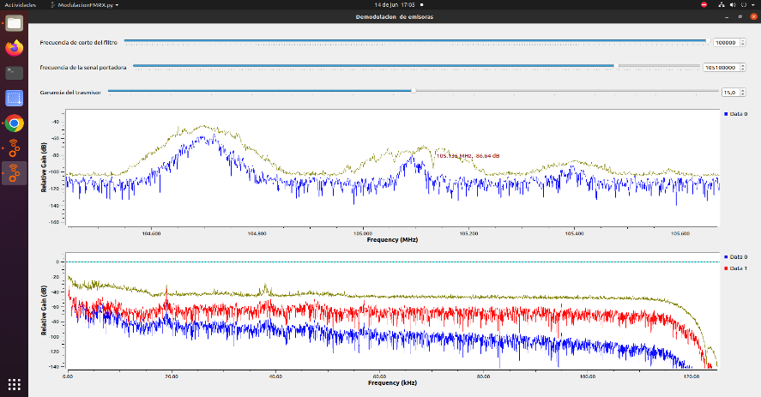
RADIO UNO | 106.7 | 200 | si | si | no | no | si | 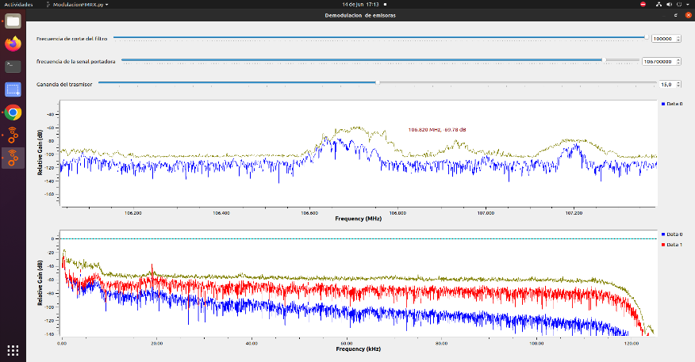
BETULIANA STEREO | 107.2 | 150 | si | si | no | no | si | 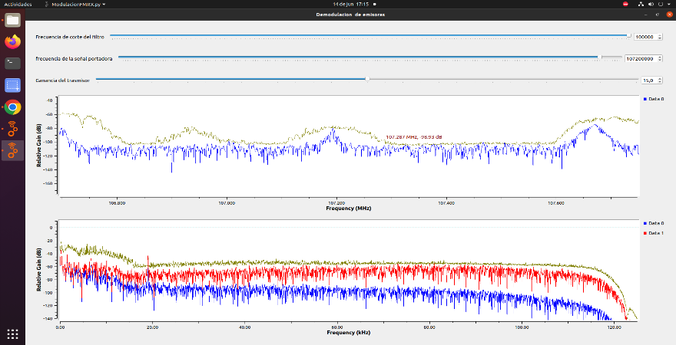
LA U RADIO | 107.7 | 200 | si | si | si | no | si | 